1. 데이터 조회 프로그램
데이터 조회 프로그램
SKN Family AI Camp 14기 : 최종 프로젝트 3조

프로젝트 주제 | 프로젝트명: 자체 sLLM을 활용한 은행 사내 업무 AI 플랫폼 세부 주제: KB FinAIssist
원본 데이터 (텍스트) | KB 금융 블로그 KB 국민은행 고객센터 KB 금융그룹 웹사이트 여신금융협회 금융감독원 금융위원회 Kaggle - 개인 신용 대출(Loan Apporoval Classification) Kaggle - 주택 담보 대출 (Home Loan Approval)
데이터 전처리 과정 | 1단계: 원시 데이터 추출 (Extract) 목표: 다양한 형식의 원본 문서(PDF, CSV, HTML 등)에서 순수 텍스트 데이터를 추출합니다. 핵심 도구 및 기술: - PDF: 1) pdfplumber 라이브러리를 사용하여 PDF에서 텍스트와 페이지 번호를 추출합니다. 2) 각 페이지별로 텍스트를 추출하고, 페이지 번호 정보를 메타데이터로 보존합니다. 3) 폴더 구조 기반으로 문서 카테고리(법률, 규정, 상품 등)를 자동 분류합니다. 4) 파일명에서 키워드를 추출하여 검색 최적화를 위한 메타데이터를 생성합니다. - CSV: 1) pandas 라이브러리를 사용하여 CSV 파일의 특정 컬럼 데이터를 로드합니다. 2) 각 행을 개별 문서로 처리하여 세밀한 데이터 분석이 가능하도록 합니다. - 메타데이터 추출 1) 파일 정보: 파일명, 파일 경로, 파일 타입 2) 폴더 구조: 메인 카테고리(법률/규정/상품), 서브 카테고리(개인신용대출/주택담보대출 등) 3) 문서 분류: 문서 카테고리, 비즈니스 유닛, 상품 타입, 타겟 고객 4) 컨텐츠 분석: 금리, 조건, 신청, 정책, 윤리 관련 키워드 자동 태깅 5) 업로드 정보: 업로드 날짜(년-월 형식) - 특징: FinAIssist가 Vector DB 기반으로 정확한 답변을 생성할 수 있도록 풍부한 메타데이터를 제공합니다. 사용자에게 답변의 출처를 명확히 표시할 수 있도록 파일명과 페이지 번호 정보를 보존합니다. 폴더 구조를 활용한 자동 분류로 문서 관리와 검색 효율성을 높입니다. 2단계: 텍스트 정제 및 구조화 (Transform - Clean & Structure) 목표: 추출된 텍스트에서 AI의 이해를 방해하는 노이즈를 제거하고, 문서의 논리적 구조를 최대한 보존합니다. 처리 내용: - 기본 정제 1) 불필요한 연속 공백, 줄바꿈, 특수문자를 제거합니다. 2) PDF 폰트 관련 경고 메시지를 필터링하여 로그 노이즈를 제거합니다. 3) 빈 텍스트나 의미 없는 내용을 사전에 필터링합니다. - 구조적 정제 1) 마크다운 형식 제거: **bold**, *italic*, # headers, `` code `` 등 마크다운 문법을 일반 텍스트로 변환합니다.) 2) 링크 정리: [text](url) 형식을 텍스트만 남기도록 처리합니다. 3) 목록 정리: 불릿 포인트(-, *, +)와 번호 목록을 정리합니다. 4) 여러 줄바꿈 정리: 연속된 줄바꿈을 최대 2개로 제한하여 가독성을 향상시킵니다. - 논리적 분할 1) RecursiveCharacterTextSplitter를 사용하여 의미가 보존되는 방식으로 텍스트를 분할합니다. 2) 분리자 우선순위: ["\n\n", "\n", ".", "!", "?"] 순서로 자연스러운 문장 경계를 우선시합니다. 3) 청크 크기 최적화: 1000 토큰 크기로 AI가 충분한 문맥을 파악할 수 있도록 설정합니다. 4) 청크 오버랩: 200 토큰 오버랩으로 조각 간 문맥 연속성을 보장합니다. - 페이지별 처리 1) 각 PDF 페이지를 독립적으로 처리하여 페이지 번호 정보를 정확히 보존합니다. 2) 페이지별로 텍스트를 분할한 후, 각 청크에 해당 페이지 번호를 메타데이터로 부여합니다. 특징: 캐싱 최적화: 마크다운 정제 함수에 LRU 캐싱을 적용하여 성능을 향상시킵니다. 의미 보존: 단순한 문자 분할이 아닌 문장 구조를 고려한 지능적 분할을 수행합니다. 메타데이터 연계: 각 청크가 원본 문서의 어느 페이지에서 왔는지 추적 가능합니다.
DB 사용 용도 | Vector DB (FastAPI 서버 내부): 역할: 모든 벡터와 그 메타데이터를 저장하는 고속 검색 엔진. 사용 시나리오: 1. 사용자가 "신용대출 받으려면 재직기간 얼마나 필요해요?" 라고 질문합니다. 2. 질문 문장이 벡터로 변환되어 Vector DB로 전송됩니다. 3. Vector DB는 의미적으로 가장 유사한 상위 3개와, 모든 메타데이터(source_file, page_number, coordinates 등)를 함께 반환합니다. Document Store (AWS S3): 역할: 원본 PDF 파일들을 저장하는 대용량 스토리지 사용 시나리오: 1. AI가 Vector DB에서 찾은 정보를 바탕으로 답변을 생성합니다. 2. 동시에, 함께 반환된 메타데이터(source_file과 page_number)를 사용하여 프론트엔드에 예)"출처: KB 국민은행 기업여신 상품설명서 (12페이지)" 를 화면에 띄웁니다. 3. 사용자는 출처 PDF를 확인하여 가장 정확한 정보를 확인 가능합니다. Django ORM (MySQL) - 세션 관리 역할: 사용자 세션, 채팅 히스토리, 검색 이벤트 추적 사용 시나리오: 1. 사용자 로그인 및 권한 관리 2. 채팅 세션별 대화 히스토리 저장 3. 검색된 문서 청크와 이벤트 로깅 4. PDF 참조 정보 관리
Vector DB 구조 예시 | 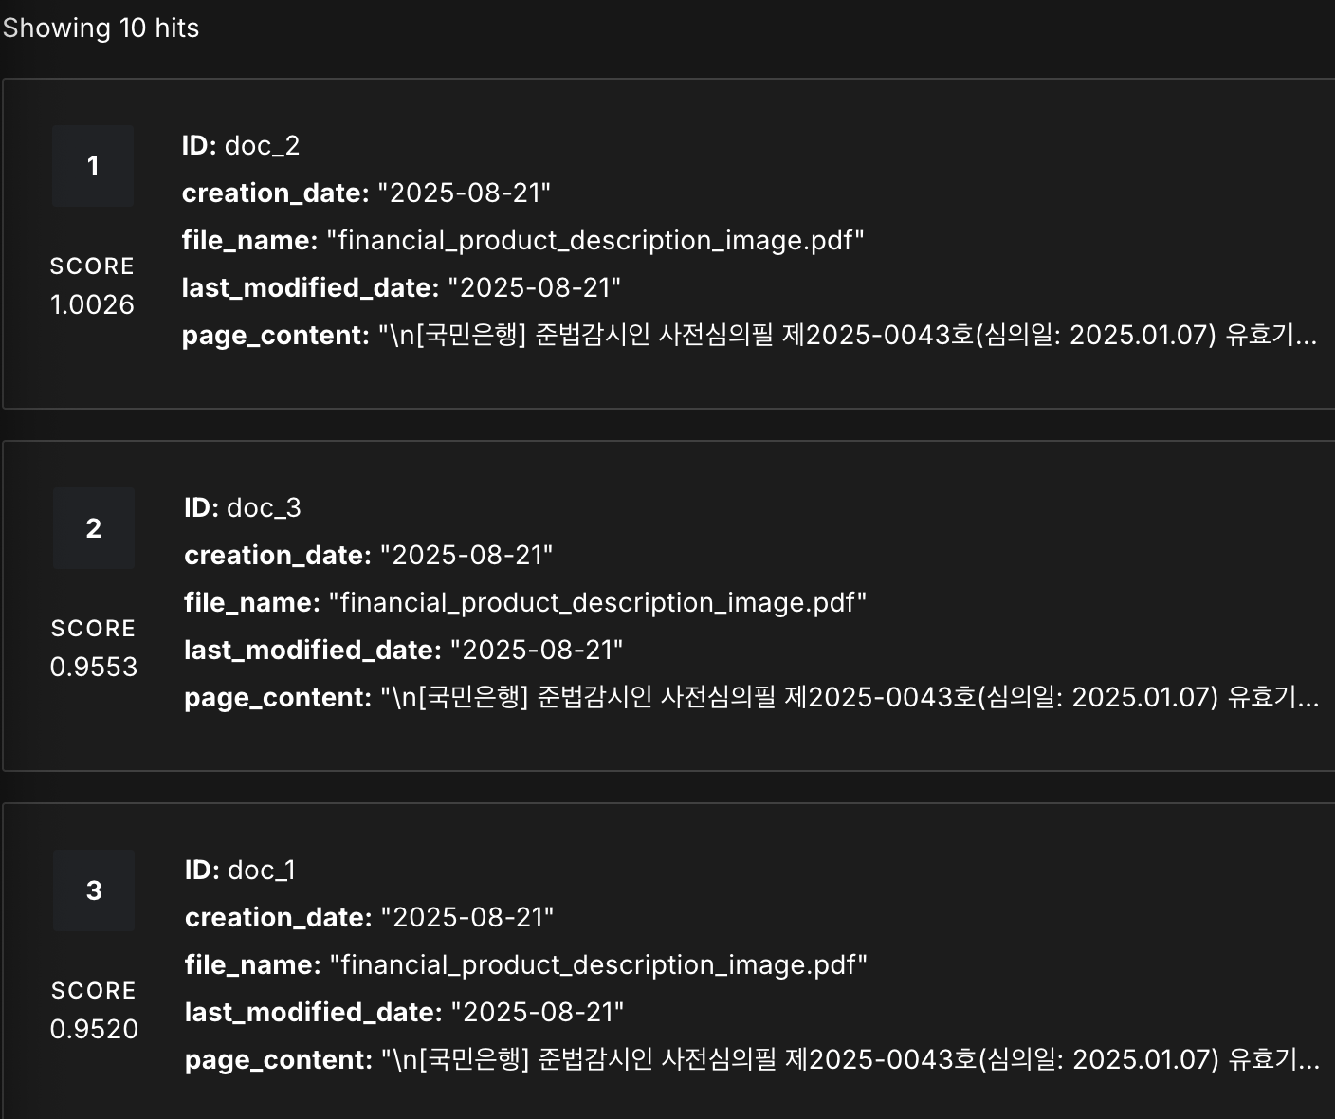 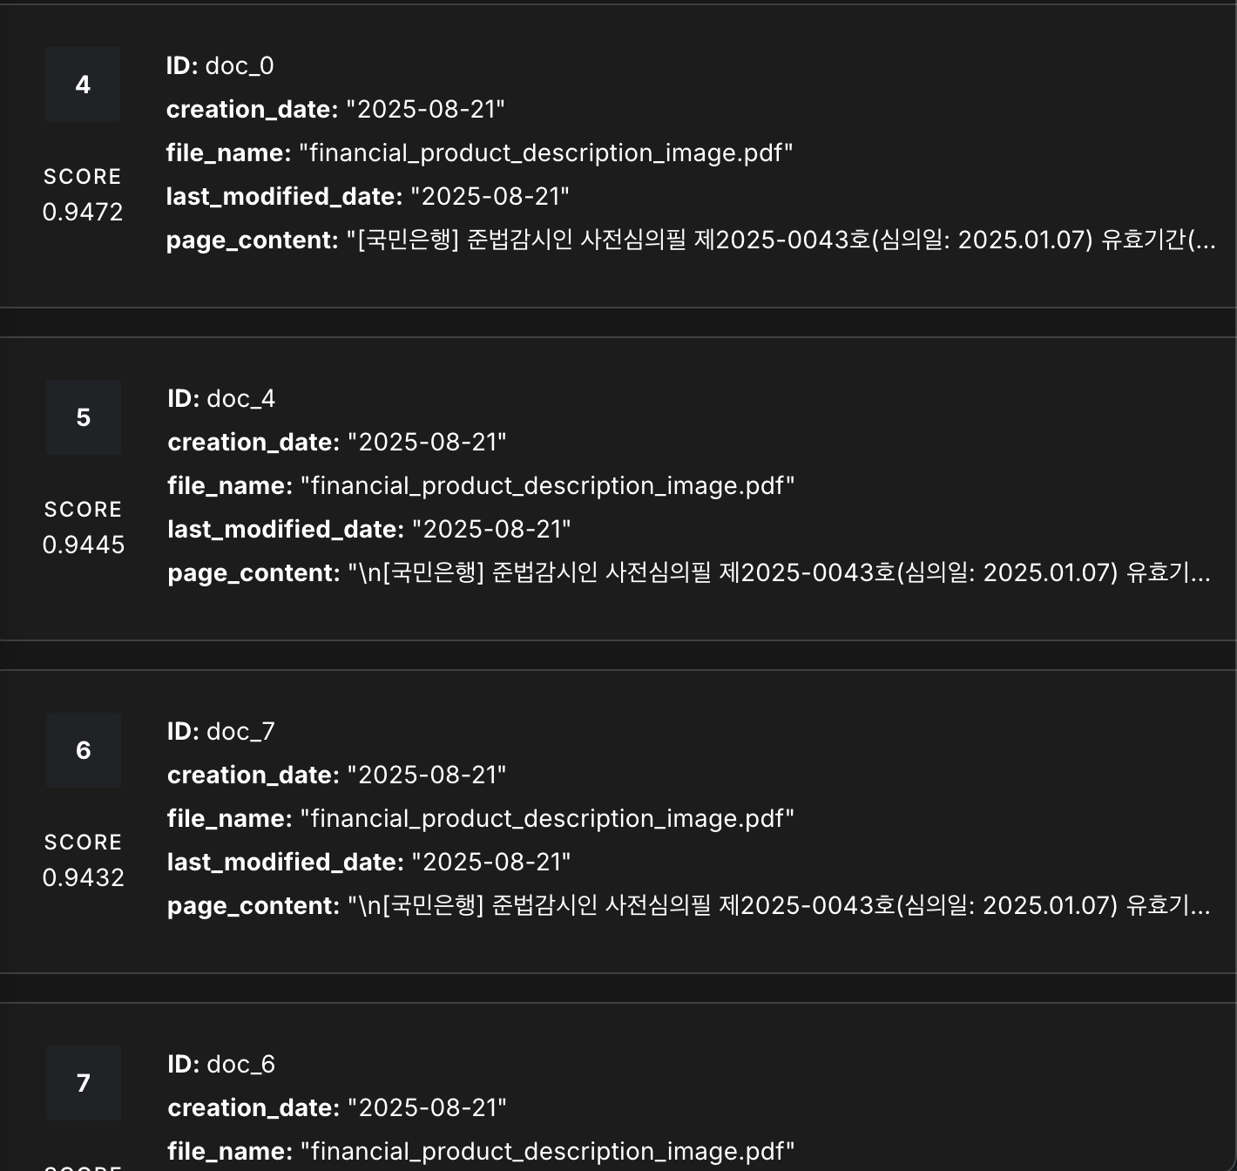
Djngo 내부 RDB 구조 | 